Resumen métodos abrev. teclado
Desplazamiento |  | Selección

1- En una lista de datos |  | 1- En una lista de datos
- Desplazarse al final (derecha, izda, arriba abajo) |  | - Seleccionar hasta el final (derecha, izda, arriba abajo)

 | • Ctrl + |  | • Ctrl + Shift +

 |  | - Seleccionar toda la lista
2- Dentro de una hoja
- Desplazarse a una celda determinada |  |  | • Ctrl + *

 | • Usando Cuadro de nombres |  | IMPORTANTE en portátiles sin teclado numérico: el "*" está en la misma tecla del signo "+", por lo que también se deberá pulsar la tecla "Shift", es decir, Ctrl + Shift + *
 | • Opción Inicio/Buscar y seleccionar/Ir a...

- Otras opciones

 | • Ctrl + Inicio --> Para ir a la celda A1 | Seleccionar un rango entre dos celdas de una hoja:
 | • Av Pág y Re Pág --> Avance vertical
 | • Alt + Av Pág y Alt + Re Pág --> Avance horizontal | Paso 1: seleccionar primera celda
 |  | Paso 2: Con Shift (Mayús) pulsado, seleccionar última celda

3- Entre hojas |  | Seleccionar rangos múltiples
- Desplazarse a la hoja anterior/siguiente
 |  | Paso 1: seleccionar el primer rango
 | • Ctrl + Av Pág | Paso 2: ir seleccionando los otros rangos manteniendo Ctrl pulsado
 | • Ctrl + Re Pág

- Desplazarse a una hoja determinada |  | Seleccionar según formato o información de las celdas

 | • Con menú contextual sobre las flechas de desplazamiento de hojas | Paso 1: seleccionar el rango donde se desea seleccionar formato o información
 |  | Paso 2: acceder a la opción Inicio/Buscar y seleccionar/Ir a especial...
 |  | Paso 3: escoger la opción que nos interese, por ejemplo, Comentarios
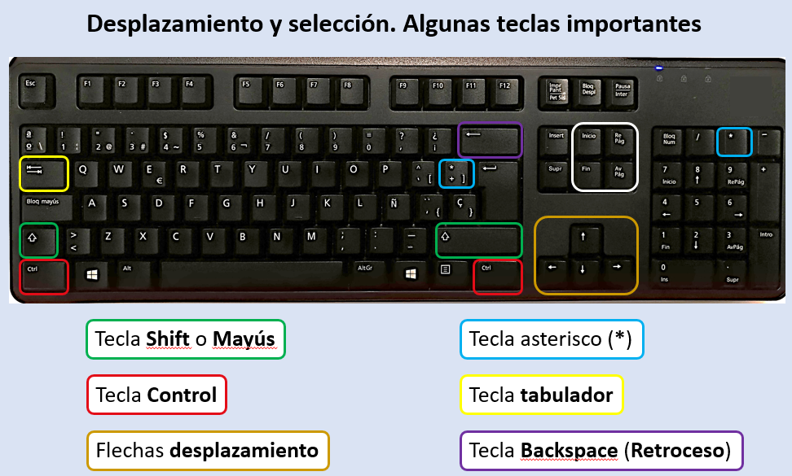
 |  | La tecla Intro/Enter

 |  | - Intro significa introducción simple (el contenido se introduce sólo en la celda activa)
 |  | - Ctrl+Intro significa introducción múltiple (el contenido se introduce en todas las celdas seleccionadas) ( En MAC es Comand en lugar de Control)

 |  | Ctrl+Backspace

 |  | Vuelve a mostrar la celda activa

Relleno rápido
Relleno rápido
1- Nos ha llegado un listado, una de cuyas columnas es el nombre y 1er apellido. Nos interesa separar el nombre y el apellido en dos columnas (columnas B y C). NOTA: el apellido debe quedar en mayúsculas
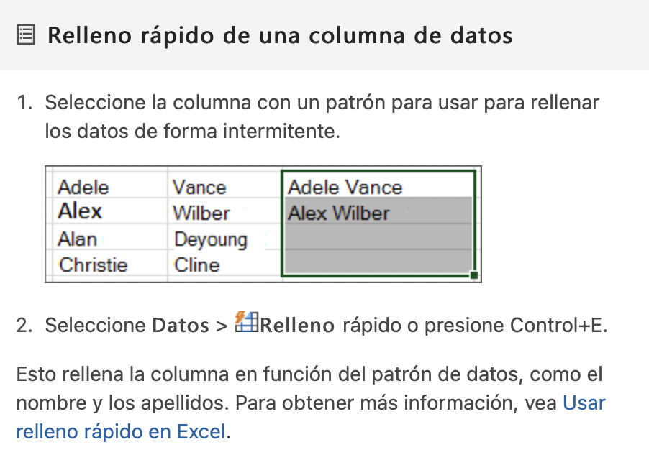

Completo | Nombre | Apellido | Completo
David Pérez | David | PÉREZ | David Pérez
Eva Sanz | Eva | SANZ | Eva Sanz
Olga Ros
Pol Ruiz
Ada Sánchez
Carla Puig
Sandra Olmos

2- En esta ocasión nos interesa la operación inversa: a partir de datos situados en 3 columnas, crear una única columna, con esta estructura: APELLIDO1 APELLIDO 2, Nombre

Nombre | Apellido1 | Apellido2 | Completo
David | Pérez | Clos | PÉREZ CLOS, David
Eva | Sanz | López | SANZ LÓPEZ, Eva
Olga | Ros | García
Pol | Ruiz | Pou
Ada | Sánchez | Morera
Carla | Puig | Tirado
Sandra | Olmos | Roig

Trabajo personal Formato celdas
Formato de número
1- Aplica formato Moneda al valor de la celda F2 |  |  |  | 7541.24
2- Aplica formato fecha larga a la fecha de la celda F3 |  |  |  | 2019-09-22
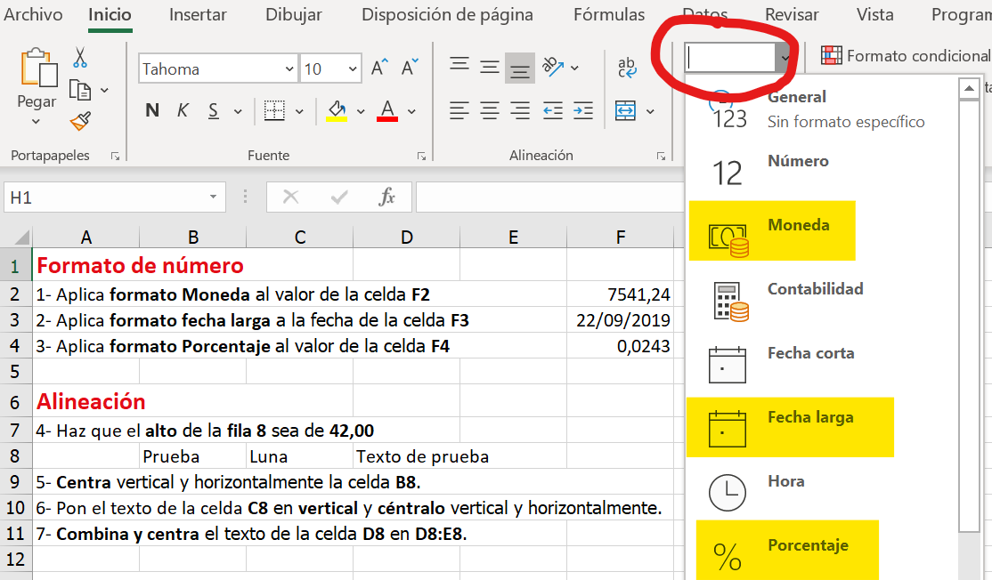
3- Aplica formato Porcentaje al valor de la celda F4 |  |  |  | 0.0243

Alineación
4- Haz que el alto de la fila 8 sea de 90 píxeles
 | Prueba | Luna | Texto de prueba
5- Centra vertical y horizontalmente la celda B8.
6- Pon el texto de la celda C8 en vertical y céntralo vertical y horizontalmente.
7- Combina y centra el texto de la celda D8 en D8:E8.

Fuente, bordes, relleno
10- Pon el texto de D8:E8 en fuente Candara tamaño 12, color azul, relleno amarillo, borde azul.

